ALGYAN
※間違ってたら治してください。

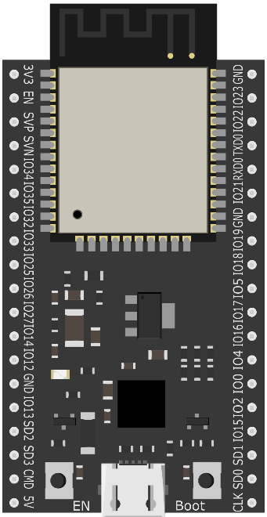

 | ALGYAN | ESP32 I/O | NAME | ESP32 PIN | ESP32 PIN | NAME | ESP32 I/O | ALGYAN
 |  |  | 3V3 | 2 |  | GND
 | DTR |  | EN | 3 | 37 | IO23 | 23 | RGB(B)
 |  | 36 | SENSOR_VP | 4 | 36 | IO22 | 22 | SCL
 |  | 39 | SENSOR_VN | 5 | 35 | TXD0 | 1 | TXD0
 | CDS | 34 | IO34 | 6 | 34 | RXD0 | 3 | RXD0
 | SW | 35 | IO35 | 7 | 33 | IO21 | 21 | SDA
 | GROVE | 32 | IO32 | 8 |  | GND
 | GROVE | 33 | IO33 | 9 | 31 | IO19 | 19 | GROVE
 | BIN2 | 25 | IO25 | 10 | 30 | IO18 | 18 | GROVE
 | AIN2 | 26 | IO26 | 11 | 29 | IO5 | 5
 | BIN1 | 27 | IO27 | 12 | 28 | IO17 | 17 | SCL(JP)
 | BZ | 14 | IO14 | 13 | 27 | IO16 | 16 | SDA(JP)
 | RGB(R) | 12 | IO12 | 14 | 26 | IO4 | 4 | AIN1
 |  |  | GND | 15 | 25 | IO0 | 0 | IO0
 |  | 13 | IO13 | 16 | 24 | IO2 | 2
 |  | 9 | SHD/SD2* | 17 | 23 | IO15 | 15 | RGB(G)
 |  | 10 | SWP/SD3* | 18 | 22 | SD1 | 8
 |  | 11 | SCS/CMD* | 19 | 21 | SD0 | 7
 |  |  | 5V |  | 20 | CLK | 6

ESP32
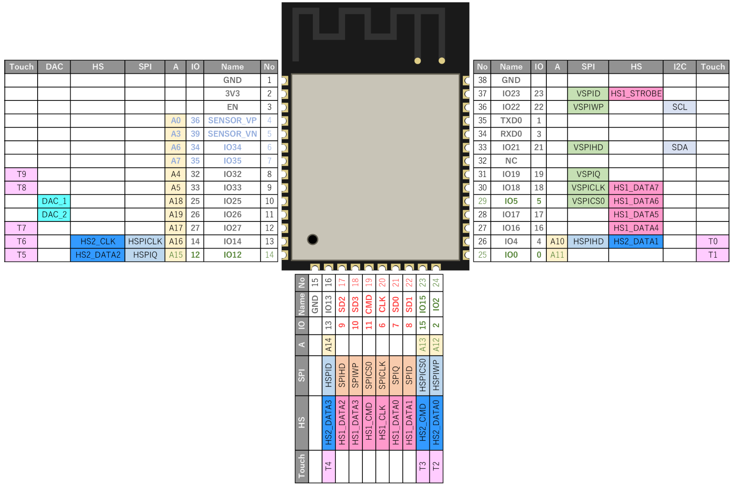

DEVKITC
